2-CARGOS
EVALUACIÓN DE RIESGO VIALES Y CARGOS EN LA ORGANIZACIÓN


Empresa:
CARITRANS

CARGOS EN LA EMPRESA

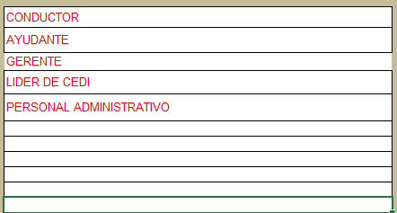
ANALISTA CONTABLE | Liste todos los cargos de la empresa, que van a ser valorados desde el rol mas representativo en la via
ANALISTA DE FACTURACIÓN
ANALISTA DE OPERACIONES
ANALISTA DE SERVICIO AL CLIENTE
ANALISTA DE TESORERÍA
APOYO OPERACIONAL
AUXILIAR ADMINISTRATIVA
AUXILIAR CONTABLE
AUXILIAR DE MANTENIMIENTO
AUXILIAR DE OFICIOS VARIOS
AUXILIAR DE OPERACIONES
AUXILIAR DE SERVICIOS GENERALES
AUXILIAR DE SERVICIOS GENERALES Y OPERACIONES
AUXILIAR DE TI
CONDUCTOR
CONTROLADOR DE TRÁFICO
COORDINADOR DE CONTROL TRÁFICO
COORDINADOR DE OPERACIONES
DIRECTOR DE AGENCIA
DIRECTORA DE DESARROLLO CORPORATIVO
EJECUTIVO COMERCIAL
EJECUTIVO DE SERVICIO
EMBARCADOR
GERENTE ADMINISTRATIVO Y FINANCIERO
GERENTE COMERCIAL
GERENTE DE OPERACIONES
GERENTE GENERAL
JEFE DE SEGURIDAD
LÍDER ADMINISTRATIVA
LÍDER CONTABLE
LÍDER DE FLOTA PROPIA
LÍDER DE SST
LÍDER DE TESORERÍA
LÍDER DE TI
MAYORDOMO
REVISOR FISCAL
TODOS LOS CARGOS

